Sheet1
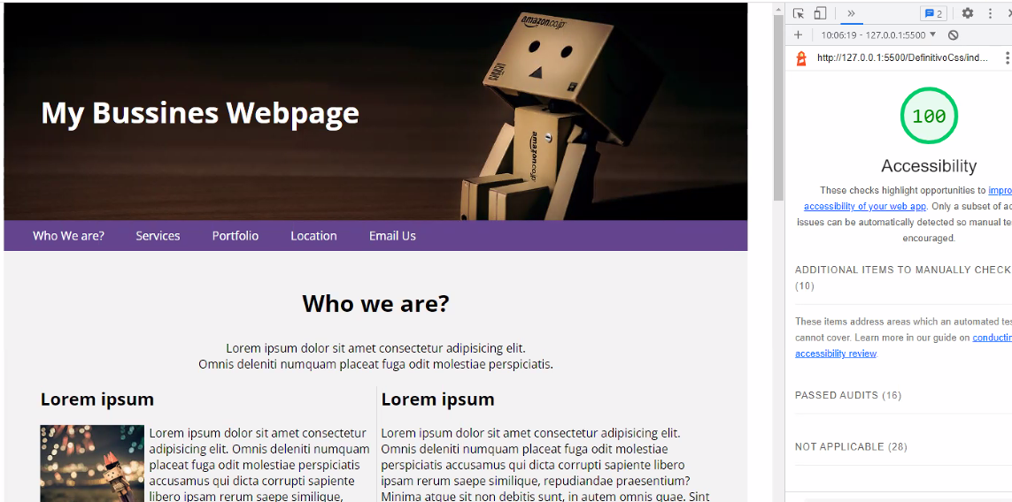
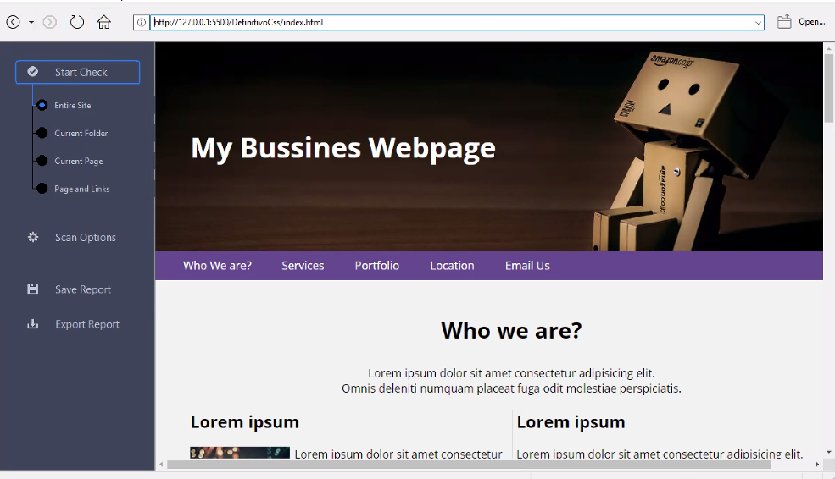
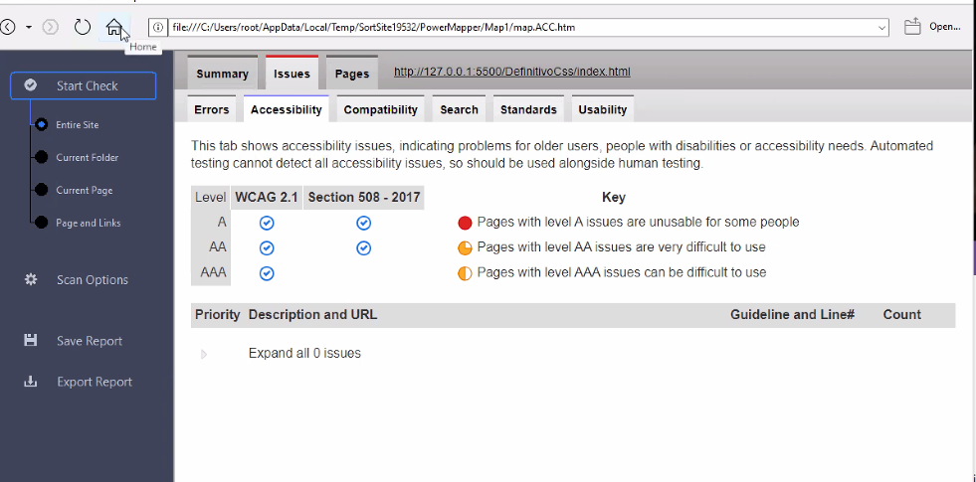
Accesibilidad
Criterios | Observación | Cambios Aplicados
1.1.1. Non-Text Context | Verificando el html , cada imagen tiene su texto alternativo y cada input del form tiene su respectivo name.
1.3.1. Info an Relationships | Cumplimos la jerarquia de los títulos <h1< a <h6> para organizar el contenido. | Añadimos la siguiente información en las imágenes del html. Role = "img" aria-label=""
1.3.2. Meaninful sequence | No aplicaba. Porque no está implementado el CSS
1.3.3. Sensory Characteristics | No aplicaba. Porque no está implementado el CSS
1.3.4. Orientation | No hemos implementado esa funcionalidad de orientar vertical u horizontal la web. No aplica
1.3.5. Identity Input Purpose |  | Añadimos el autocomplete en los campos del form.
1.4.1. Color | No aplica al HTML
1.4.3. Contrast | No aplica al HTML
1.4.1. Reflow | No aplica al HTML
2.1.1. KEYBOARD | Usamos etiquetas semanticas
2.4.1. Bypass Block | Tenemos links en cada sección en la barra de navegación donde puede acceder a la sección que interese sin tener que ir haciendo rolldown.
2.4.2 Page titles | La pagina web tiene un titulo relacionado con el tema o próposito
2.4.3. Focus order | Lo tenemos implementado en el formulario de forma correcta, al desplazarnos con el tabulador se va desplazando de forma continua.
2.4.4. Link purpose | Hay que añadir el title a cada enlace para saber donde se va y otros atributos donde haya una descripción.
2.4.6. headings and labels | Se han implementado correctamente
2.4.7. focus visible | Por defecto ya viene aplicado en el formulario
3.2.2. On Input: no aplica | no aplica
3.2.3.consistent navigation | Tenemos barra de navegación
3.2.4.consistent identification |  | Se añaden textos alternativos y se añaden aria-label=""
4.1.1. Parsing | Tenemos ID unicos
4.1.2. Name, role & Value |  | Se añade un value a todos los atributos

